全国結果5人以上
製造業所定外時間前年同期比(5人以上）
 | #REF!
1 | 1
ﾊﾟｰﾄ総実労働時間（５人以上、調査産業計、実数）
 | #REF! | #REF!
1 | 1 | 1
(参考） 全国の結果（事業所規模５人以上）

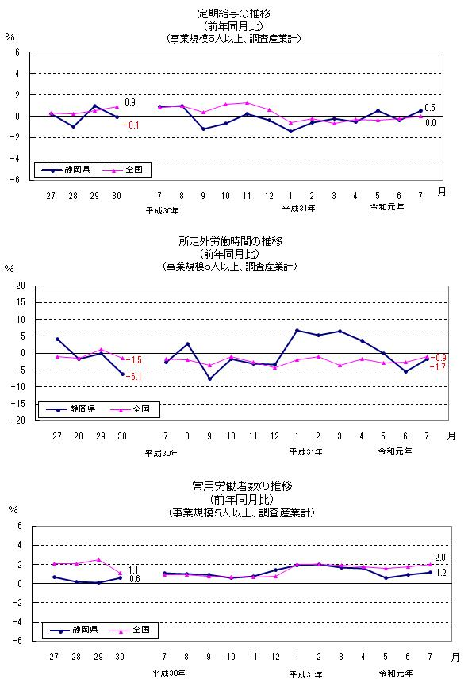
 | １ 賃金･労働時間･雇用の動き（調査産業計・製造業）

 | 区 分 |  |  | 調査産業計 |  | 製造業
 |  |  |  | 実数 | 前年比 | 実数 | 前年比
 |  |  |  | 円 | ％ | 円 | ％
 | 現金給与総額 |  |  | 374,609 | -1.0 | 535,744 | -0.8
 |  | 定 期 給 与 |  | 265,365 | 0.0 | 312,060 | 0.3
 |  |  | 所定内給与 | 245,794 | 0.1 | 280,172 | 1.1
 |  |  | 所定外給与 | 19,571 | 0.1 | 31,888 | -5.5
 |  | 特 別 給 与 |  | 109,244 | -3.3 | 223,684 | -2.4
 |  |  |  | 日 | 日 | 日 | 日
 | 出勤日数 |  |  | 18.8 | ※-0.1 | 20.0 | ※0.0
 |  |  |  | 時間 | ％ | 時間 | ％
 | 総実労働時間 |  |  | 144.1 | -0.8 | 166.1 | -0.9
 |  | 所定内時間 |  | 133.6 | -0.7 | 151.0 | -0.3
 |  | 所定外時間 |  | 10.5 | -0.9 | 15.1 | -6.8
 |  |  |  | 千人 | ％ | 千人 | ％
0.6
 | 労働者総数 |  |  | 51,000 | 2.0 | 8,111 | 1.0
 |  |  |  | ％ | ポイント | ％ | ポイント
 | パートタイム労働者比率 |  |  | 31.44 | ※0.54 | 13.32 | ※0.45
 |  | 入職率 |  | 1.93 | ※0.07 | 0.94 | ※-0.06
 |  | 離職率 |  | 1.81 | ※0.01 | 1.08 | ※0.02
 |  |  |  |  |  |  | （注）※印は差

0.6
 | ２ 賃金指数･労働時間指数･雇用指数
 |  |  |  |  |  |  |  |  |  |  | （調査産業計、平成27年平均＝100）
 | 年 月 |  |  | 名目賃金 （現金給与総額） |  | 名目賃金（定期給与） |  | 所定外労働時間 |  | 常用雇用
 |  |  |  | 指数 | 前年比 | 指数 | 前年比 | 指数 | 前年比 | 指数 | 前年比
 |  |  |  |  | ％ |  | ％ |  | ％ |  | ％
 |  | 平成27年 |  | 100.0 | 0.1 | 100.0 | 0.3 | 100.0 | -1.0 | 100.0 | 2.1
 |  | 28年 |  | 100.7 | 0.6 | 100.2 | 0.2 | 98.5 | -1.5 | 102.0 | 2.1
 |  | 29年 |  | 101.1 | 0.4 | 100.7 | 0.5 | 99.6 | 1.1 | 104.7 | 2.5
 |  | 30年 |  | 102.5 | 1.4 | 101.6 | 0.9 | 98.1 | -1.5 | 105.8 | 1.1

 |  | ７月 |  | 119.9 | 1.4 | 101.8 | 0.8 | 96.4 | -1.8 | 106.3 | 0.9
 |  | ８月 |  | 87.8 | 0.6 | 101.2 | 1.0 | 91.8 | -1.9 | 106.3 | 0.9
 |  | ９月 |  | 85.8 | 0.7 | 101.2 | 0.4 | 95.5 | -3.6 | 106.2 | 0.8
 |  | 10月 |  | 86.3 | 1.1 | 102.0 | 1.1 | 100.0 | -0.9 | 106.4 | 0.7
 |  | 11月 |  | 90.4 | 1.7 | 102.2 | 1.3 | 100.9 | -2.6 | 106.6 | 0.7
 |  | 12月 |  | 179.3 | 1.5 | 101.8 | 0.6 | 99.1 | -4.3 | 106.9 | 0.8
 |  | 31年１月 |  | 86.3 | -0.6 | 99.6 | -0.6 | 92.7 | -1.9 | 106.9 | 2.0
 |  | ２月 |  | 83.9 | -0.7 | 100.2 | -0.2 | 97.3 | -0.9 | 106.8 | 2.0
 |  | ３月 |  | 89.2 | -1.3 | 101.0 | -0.7 | 99.1 | -3.5 | 106.1 | 1.9
 |  | ４月 |  | 87.7 | -0.3 | 102.4 | -0.3 | 100.9 | -1.8 | 107.4 | 1.8
 |  | 令和元年５月 |  | 87.2 | -0.5 | 100.9 | -0.4 | 94.5 | -2.9 | 107.7 | 1.6
 |  | ６月 |  | 143.2 | 0.4 | 101.9 | -0.2 | 95.5 | -2.7 | 108.1 | 1.8
 |  | ７月 |  | 118.7 | -1.0 | 101.8 | 0.0 | 95.5 | -0.9 | 108.4 | 2.0
 |  | ※平成29年１月分から、「事業所規模５人以上」の掲載のみとなりました。
 |  | ※平成30年11月分から、平成24年以降において東京都の「500人以上規模の事業所」についても
 |  | 再集計した値（再集計値）に変更しており、従来の公表値とは接続しないことに注意してください。

